喷码1
受控表号：KQR-7.5.1-03-37/A0
PT9L操作作业指导书（标准）
编号：WI-PT9L-AL01
Type | Page | Progress Name | Ver.No. | Date | Prepared | Checked | Approved
部件名称 | 页码 | 工序名称 | 版本 | 生效期 | 准备 | 审核 | 批准
邦定 机芯 | 1/2 | 喷码 | 1.0 | 2024.06.20
物料名称 | 工序 描述 | 图象 |  | 操作 | 设备工具名称 | 人员装备要求 | 要求
喷墨头
基板 | 喷码设备/按键 识别 |  |  | 接驳台/喷码机按键及功能识别：电源开关、传感器开关、轨道速度调节开关、轨道速度调节旋钮、轨道调节轮。 | 接驳台 编号：G007XXXXXX 喷码机编号： A01GXXXXXX | 佩戴防静电手套或静电手腕带 | 1.电源开关键：“Ⅰ”开启，“○”关闭； 2.传感器开关：控制接驳台传感器开启/关闭； 3.轨道速度调节开关：控制接驳台轨道速度调节开启/关闭； 4.轨道速度调节旋钮：控制接驳台轨道速度的快慢（顺时针旋转：加快，逆时针旋转：减慢）； 5.轨道调节轮：调节接驳台轨道位置； 6.液晶触摸控制屏：调节喷码机各项参数使用。 7.电源、高压、运行、故障LED指示灯：表示该指示灯亮起则说明当前喷码机状态。

喷码机

轨道速度调节开关
电源开关

传感器开关
轨道速度调节旋钮
轨道调节轮

液晶触摸控制屏

电源、高压、运行、故障LED指示灯
 | 传送 （示意图） | 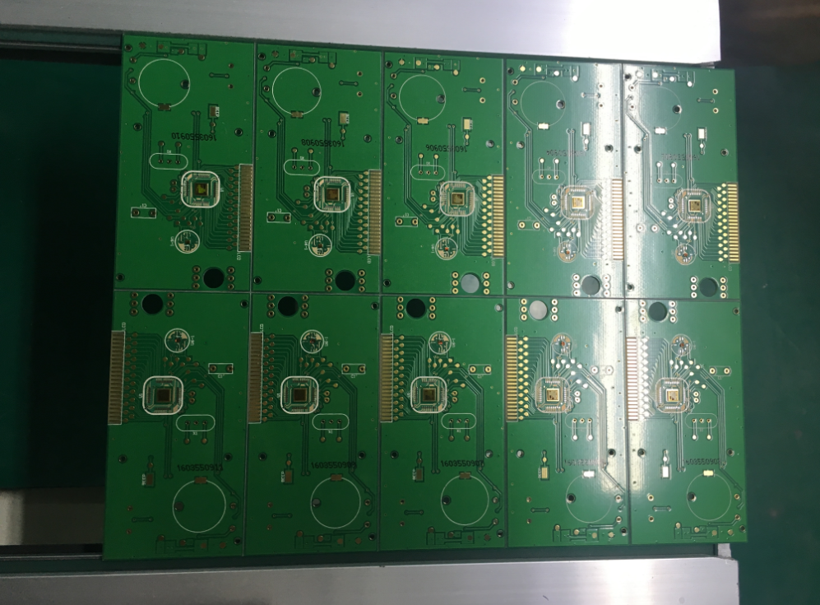 |  | 基板通过接驳台轨道经过喷码机进行喷码（图1）. |  |  | 注：机器设置项目均有技术员设置，操作员不得调校接驳台参数，如有需要或发现异常应及时通知技术人员或上报上级领导处理。

分板下盘
受控表号：KQR-7.5.1-03-37/A0
PT9L操作作业指导书（标准）
编号：WI-PT9L-AL02
Type | Page | Progress Name | Ver.No. | Date | Prepared | Checked | Approved
部件名称 | 页码 | 工序名称 | 版本 | 生效期 | 准备 | 审核 | 批准
邦定 机芯 | 1/1 | 分板下盘 | 1.0 | 2024.06.20
物料名称 | 工序 描述 | 图象 |  | 操作 | 设备工具名称 | 人员装备要求 | 要求
基板 | 裂片 （示意图） |  |  | 1、核对基板规格型号； 2、左手握紧基板边缘，右手使用偏口钳沿基板边缘有效孔将基板板边依次分开（无基板板边的可不分）； 3、双手握紧拆分板边后的基板将基板拆分至单块； | 偏口钳子 编号：XXXXI-02QXXX或XXXXI-01XXXX PCB分板工装 编号：S0HHXXXXXX | 佩戴防静电手套或静电手腕带 | 要求： 1、使用偏口钳拆分基板板边时，不要碰到基板上的元器件； 2、双手拆分基板时，均匀用力不要按压在基板元器件上； 3、PCB边缘不可有毛刺； 风险：分板不良；

图1

图2

图3

 | 装盘 （示意图） |  |  | 按图4所示将拆分后的基板依次摆放在铝盘内。 |  |  | 要求： 1、基板的放置方向正确、无误。 2、拆分后的基板边缘不得有多余角料、毛刺。 风险：分板不良；

图4

邦定程序写入1
受控表号：KQR-7.5.1-03-37/A0
PT9L操作作业指导书（标准）
编号：WI-PT9L-AL03
Type | Page | Progress Name | Ver.No | Date | Prepared | Checked | Approved
部件名称 | 页码 | 工序名称 | 版本 | 生效期 | 准备 | 审核 | 批准
邦定机芯 | 1/2 | 邦定程序写入 | 1.0 | 2024.06.20
物料名称及编码 | 工序 描述 | 图象 |  | 操作 | 设备工具名称 | 人员装备要求 | 要求
基板 (物料信息见制造令BOM） |  | 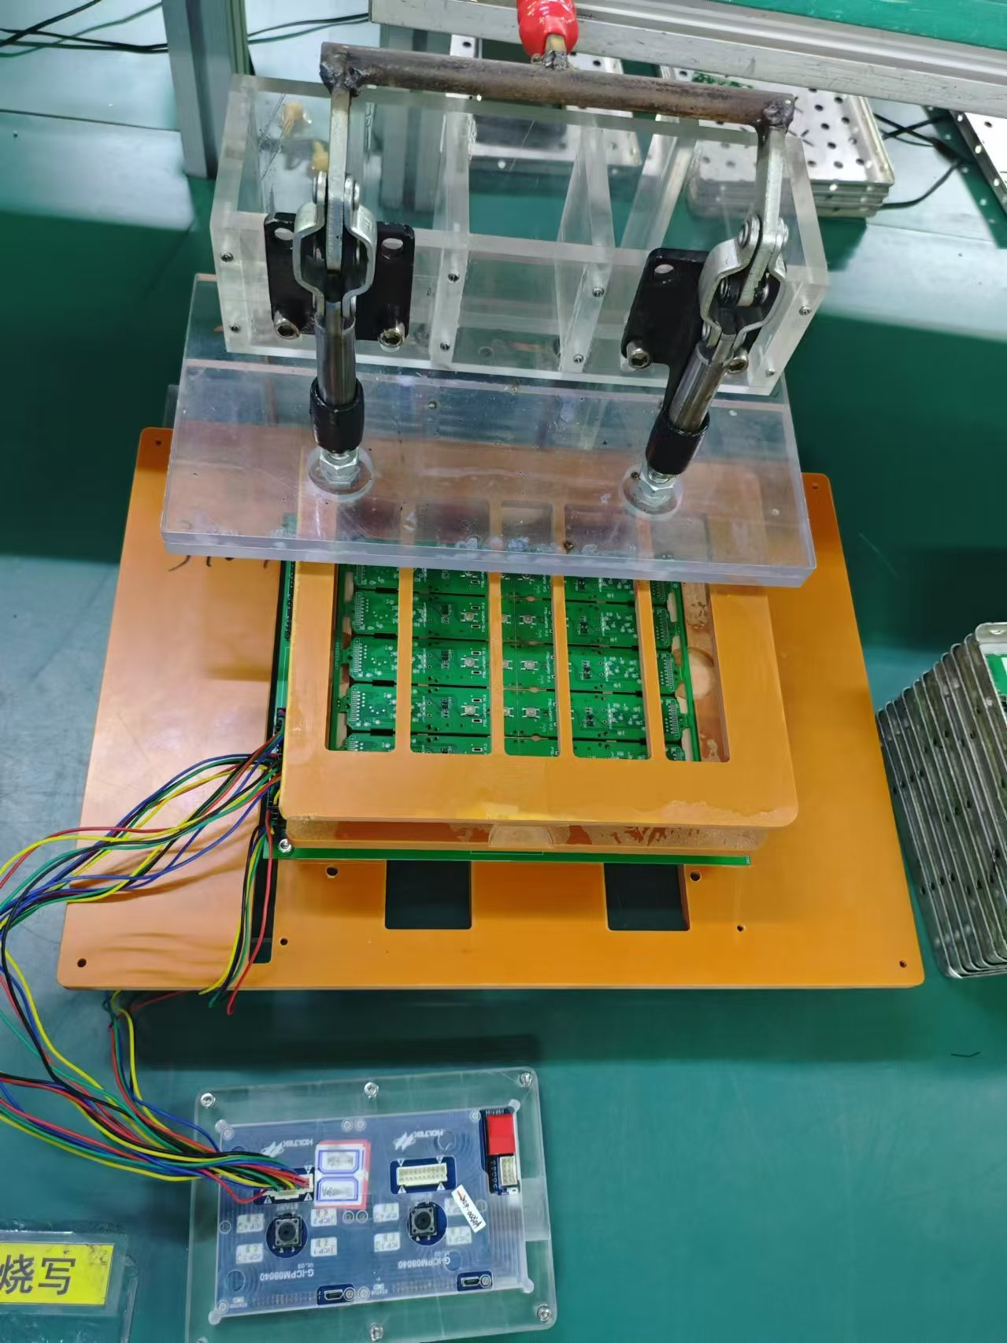 |  | 将烧写器连接线与工装“ICP1”-“ICP10”连接好，烧写器供电 | PT9L烧写工装R084XXXXXX /Gang-Writer8-8烧写器RO5XXXXXXX | 佩戴静电手腕带 | 要求： 1、烧写器与工装连接正确； 2、使用烧写器专用电源供电； 3、烧写器电源指示灯POWER橙灯点亮。 风险：程序写入失败

ICP1-ICP8烧写器接口

图1
 |  |  |  | 按照图3基板的朝向将MCU面朝上，放置在工装上，注意工装上的定位柱须穿入基板的定位孔上，确认放置无误后把基板向下压使其卡紧在工装卡槽中； |  |  | 要求： 基板放置平稳，无松动； 风险：程序写入失败
烧写键

电源POWER指示灯
图2
电源线接口

图3

邦定程序写入2
受控表号：KQR-7.5.1-03-37/A0
PT9L操作作业指导书（标准）
编号：WI-PT9L-AL03
Type | Page | Progress Name | Ver.No | Date | Prepared | Checked | Approved
部件名称 | 页码 | 工序名称 | 版本 | 生效期 | 准备 | 审核 | 批准
邦定机芯 | 2/2 | 邦定程序写入 | 1.0 | 2024.06.20
物料名称 | 工序 描述 | 图象 |  | 操作 | 设备工具名称 | 人员装备要求 | 要求
基板 | 程序烧写 | 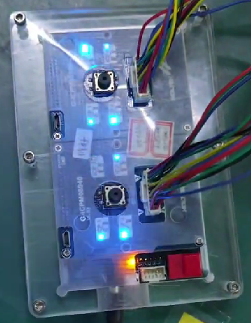 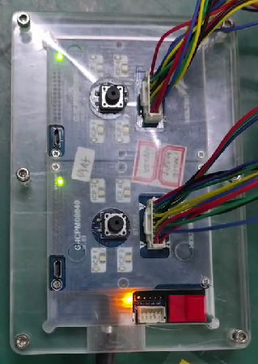 |  | 1、短按一下烧写器上的“烧写键”； 2、取下基板。 | PT9L烧写工装R084XXXXXX /Gang-Writer8-8烧写器RO5XXXXXXX | 佩戴静电手腕带 | 要求： 1、烧写器上对应机芯的烧录灯蓝色连续闪烁，烧录完成后蓝灯熄灭，黄色灯点亮表示烧写成功（黄色灯点亮数秒后熄灭不关注，黄色灯点亮即为烧写成功）。 2、按下烧写工装卡扣，小心的取下写入过的基板，区分良品与不良品，按照统一方向整齐的摆放于铝盘内并放置到相应的标识区域。 风险：程序写入失败

电源显示灯

图1

LED熄灭，表示烧写成功

图2

邦定测试1
受控表号：KQR-7.5.1-03-37/A0
PT9L操作作业指导书（标准）
编号：WI-PT9L-AL04
Type | Page | Progress Name | Ver.No | Date | Prepared | Checked | Approved
部件名称 | 页码 | 工序名称 | 版本 | 生效期 | 准备 | 审核 | 批准
邦定机芯 | 1/2 | 邦定测试 | 1.0 | 2024.06.20
电源正负极接入端
物料名称及编码 | 工序 描述 | 图象 |  | 操作 | 设备工具名称 | 人员装备要求 | 要求
基板 |  |  |  | 将工装与电源连接好 工装电压5.0±0.1V | PT9L机芯测试工装S0N9XXXXXX/漏电流表B02ZXXXXXX或精密智能电源B02JXXXXXX/智能电流检测仪B080XXXXXX | 佩戴静电手腕带 | 要求： 正负极电源连接正确 风险：性能不良

电源开关
液晶屏
按键
 |  | 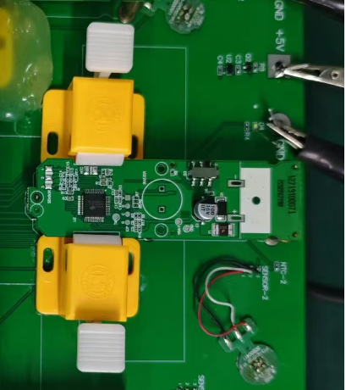 |  | 按照（图2）基板的朝向将MCU面朝上，放置在工装上，注意工装上的定位柱须穿入基板的定位孔上，确认放置无误后把基板向下压使其卡紧在工装卡槽中； 2、关闭“电源开关”。 |  |  | 要求： 基板放置平稳，无松动； 风险：性能不良

图2

邦定测试2
受控表号：KQR-7.5.1-03-37/A0
PT9L操作作业指导书（标准）
编号：WI-PT9L-AL04
Type | Page | Progress Name | Ver.No | Date | Prepared | Checked | Approved
机种/部件 | 页码 | 工序名称 | 版本 | 生效期 | 准备 | 审核 | 批准
邦定机芯 | 2/2 | 邦定测试 | 1.0 | 2024.06.20
物料名称及编码 | 工序 描述 | 图象 |  | 操作 | 设备工具名称及校正要求 | 人员装备要求 | 要求
基板 | 机芯测试 | 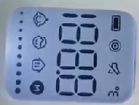 |  | 1、打开“电源开关”； 2、短按“B1”键； 3、短按“B2”键； 4、液晶屏熄灭，取下机芯。 | PT9L机芯测试工装S0N9XXXXXX/漏电流表B02ZXXXXXX或精密智能电源B02JXXXXXX/智能电流检测仪B080XXXXXX | 佩带静电手腕带 | 要求： 1.机芯上电后液晶屏显示CB1（图1），工装上的D2/D4/D6 LED灯点亮，液晶屏幕背光点亮，1秒后后显示“240918”软件版本号（图2图3），软件版本号必须与当前生产的相同制造令指导书一致。2秒后液晶屏熄灭（图4）与D2/D4/D6 LED灯熄灭。此时观察电流表工作休眠电流为：0.00mA ≤ I ≤ 0.050mA 即为合格。 2.D2/D4/D6 LED灯点亮，LCD背光点亮且全显（图5）此时注意观察液晶显示的内容无缺段、重影、乱显、深浅不一致等现象。 3.保存数据所有的LED和液晶屏熄灭，显示黑屏。测试完成后必须短按“B2”保存数据，此步骤不可省略，否则无法进行下个工序的测试。 4.取下测试过的机芯，区分良品与不良品，按照统一方向整齐的摆放于铝盘内并放置到相应的标识区域。 注意： 不符合以上操作要求时均为不良品，须放入“待维修”区，由维修员处理，每测试1小时应记录《检测员工作日报》,维修员记录《修理日报表》。 风险：测试不良品。

图1

图2

图3
图4
图5

